補正係数
注意！！※ 測定作業は交付金対象外。活動記録に書かないでください。

例1(延長が長い場合)
注意！！※ 測定作業は交付金対象外。活動記録に書かないでください。
森林機能強化タイプ 延長距離測定結果 【例】
活動組織名：

施業地： | 〇 〇 〇 |  |  |  | 延長： | 1,000ｍ

 | 延長（ｍ） | 平均斜度 |  | 補正係数 | 水平距離 | 写真番号 | 備 考
起点（第1地点） | 0 |  |  | 0.9848 | 787 | NO.1

第2地点 | 300 |  | 8° |  |  | NO.2 | 平均斜度地点
第3地点 | 400 |  |  |  |  | NO.3
第4地点 | 800 |  |  |  |  | NO.4

 |  |  | 11° |  | 217
第5地点 | 900 |  |  |  |  | NO.5 | 平均斜度地点
第6地点 | 950 |  |  | 0.9659 |  | NO.6 | 分岐点
終点①（第7地点） | 970 |  |  |  |  | NO.7
終点②（第8地点） | 1,025 |  |  |  |  | NO.8

水平距離 |  |  |  |  | 1,004

※地点間での平均斜度を確認している写真（写真には〇〇ｍ等を記載する）
※写真には、ホワイトボード等に施業箇所・延長・平均斜度等を記載する
※距離計算式 水平距離（取組延長）＝延長斜距離（実測）×補正係数
（補正係数は手引きに掲載）

 | 1/5000の図面へ示す

 | 終点② 1025ｍ(NO.8) |  |  | 終点① 970ｍ(NO.7)

 |  | 分岐点950ｍ |  |  |  | 平均斜度地点 900ｍ(NO.5)
 |  |  | (NO.6)
 |  |  |  |  |  |  | 800ｍ地点(NO.4)

 |  |  |  |  | 400ｍ地点(NO.3)

 |  |  |  |  |  | 起点(NO.1)

 |  |  |  | 平均斜度地点 300ｍ(NO.2)

例２(延長が短い場合)
注意！！※ 測定作業は交付金対象外。活動記録に書かないでください。
森林機能強化タイプ 延長距離測定結果 【例】
活動組織名：

施業地： | 〇 〇 〇 |  |  | 延長： | 300ｍ

 | 延長（ｍ） | 平均斜度 | 補正係数 | 水平距離 | 写真番号 | 備 考
起点（第1地点） | 0 | 8° | 0.9848 | 300 | NO.1
第2地点 | 120 |  |  |  | NO.2 | 平均斜度地点
終点（第3地点） | 305 |  |  |  | NO.3
水平距離 計 |  |  |  | 300

※地点間での平均斜度を確認している写真（写真には〇〇ｍ等を記載する）
※写真には、ホワイトボード等に施業箇所・延長・平均斜度等を記載する
※距離計算式 水平距離（取組延長）＝延長斜距離（実測）×補正係数
（補正係数は手引きに掲載）

 | 1/5000の図面へ示す
 |  | 終点 305ｍ(NO.3)

 |  |  |  |  | 平均斜度地点 120ｍ(NO.2)

 |  |  |  |  | 起点(NO.1)

例３（画像入り)
森林機能強化タイプ 延長距離測定結果
注意！！※ 測定作業は交付金対象外です。活動記録に書かないでください。
採択ｍ
活動組織名： ○○○○○○

施業地1 |  | ○○〇 |  | 延長(作業道改修）： |  | 250ｍ | 採択ｍより長くなること

 |  | 延長（ｍ） | 平均斜度 | 補正係数 | 水平距離 | 写真番号 | 備 考
 | 起点 | 0 | 12° | 0.9659 | 251 | ①
 | 中間点 | 120 |  |  |  | ②
終点ｍ×補正係数
 | 終点 | 260 |  |  |  | ②

 | 写真① |  |  | 写真② |  |  | 写真③
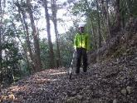
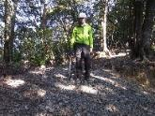
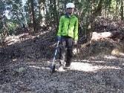

 | ※スマホアプリで斜度を複数個所計測し、平均値を算出
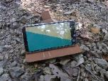
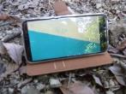
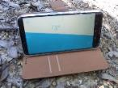

変更で崩壊箇所 計100ｍ追加
追加施業地 |  | 〇〇〇 |  | 延長(作業道改修）： |  | 計100ｍ

 |  | 延長（ｍ） | 平均斜度 | 補正係数 | 水平距離 | 写真番号 | 備 考
 | 追加1 | 30 | 13° | 0.9659 | 29 | ④⑤
 | 追加2 | 30 | 13° | 0.9659 | 29 | ⑥
 | 追加3 | 25 | 8° | 0.9848 | 25 | ⑦
 | 追加4 | 20 | 10° | 0.9659 | 19 | ⑧
 | 計 | 105 |  |  | 102

 | 写真④ |  |  | 写真⑤
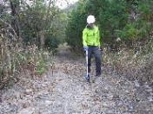
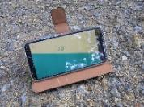
補正係数は様式データ内にあります。

 |  |  |  |  |  |  | ※スマホアプリで各斜度を計測
 | 写真⑥ |  |  | 写真⑦ |  |  | 写真⑧
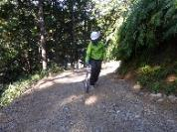
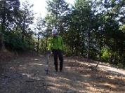
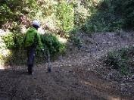

 | 図面
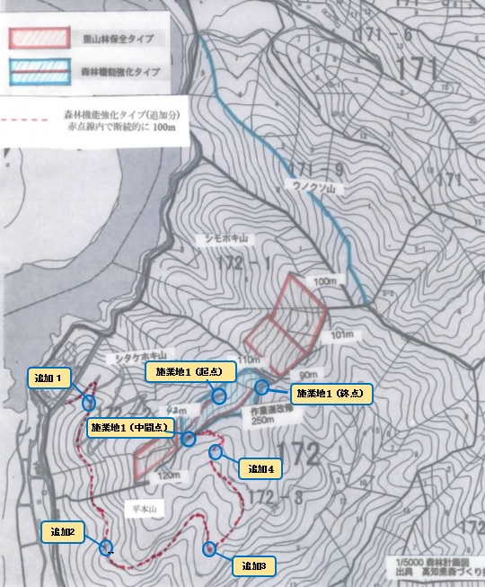

図面例
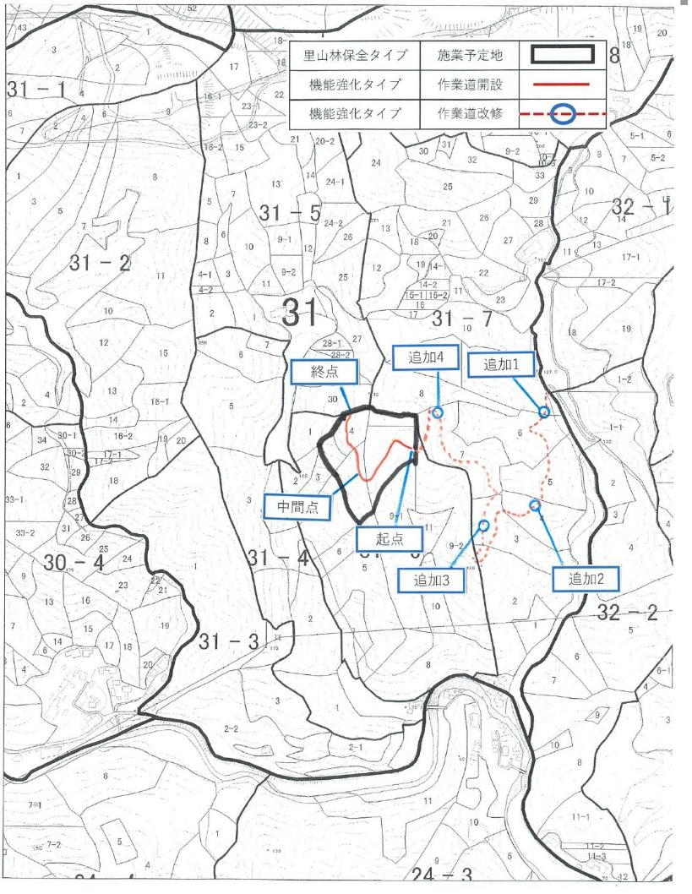
機能強化は図面も提出

注意！！※ 測定作業は交付金対象外。活動記録に書かないでください。

